de informe de error de software
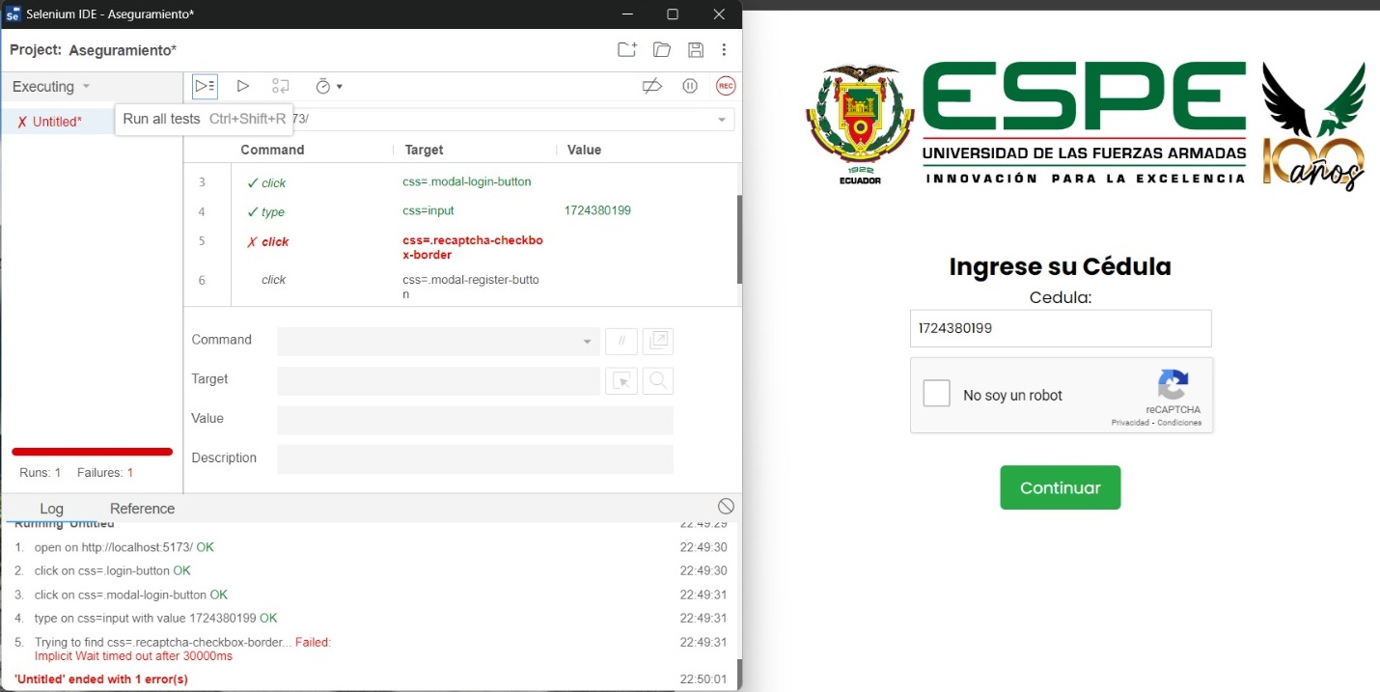
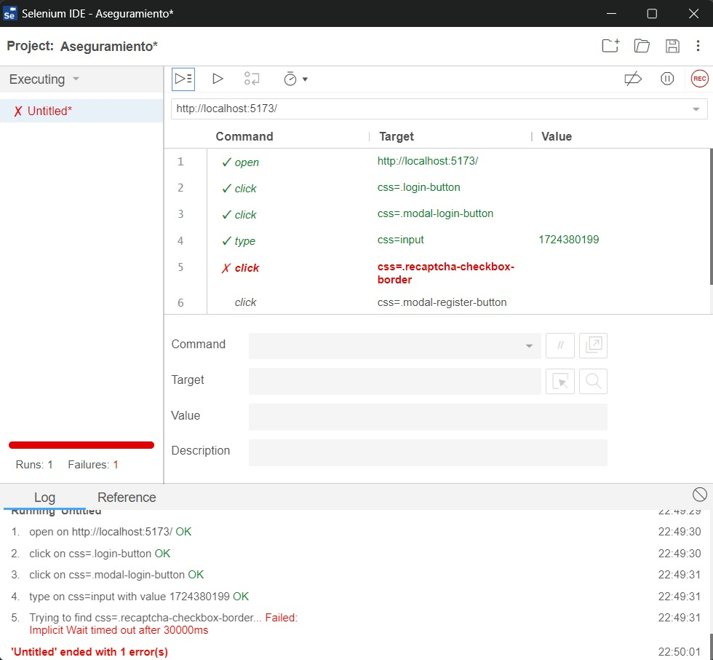
Requerimiento: Registrar de Postulantes
CÓDIGO | FECHA
RF-1 | 2024-01-23
RESUMEN (Nombre HU) | CRITERIOS DE ACEPTACIÓN
Registro de postulantes | El sistema debera permitir que el candidato ingrese sus nombres completos, tipo de identificacion, numero de identificacion, maximo titulo alcanzado, sexo, email, contraseña.
DESCRIPCIÓN
Como: Docente candidato a postulación. Necesito: Que el postulante pueda ingresar su información en el formulario de postulación de manera correcta. Para: Poder verificar y validar la información que se está ingresando.
CAPTURA DE PANTALLA QUE DEMUESTRA EL COMPORTAMIENTO DEL ERROR

